Баг-репорт
Баг репорт UI-тестирование мобильного приложения Rutube
Краснов В.Н.
11.05.2023г. 19-00
SAMSUNG GALAXY S21 5G /SM-G991B/DS

№ | Summary | Descriprion | Steps to reproduce | Severity | Priority | Screenshot 1 | Screenshot 2
1 | Названия разделов в строке в верхней части экрана и блоки видео выходят за рамки экрана. | Названия разделов в строке в верхней части экрана и блоки видео выходят за рамки экрана Actual result: Названия разделов в строке в верхней части экрана и блоки видео выходят за рамки экрана Expected result: Названия разделов в строке в верхней части экрана и блоки видео размещены в рамках одной страницы без разрыва. Requirement ID: чтение Reproduced on: SAMSUNG GALAXY S21 5G /SM-G991B/DS Reproducibility: всегда Workaround: нет | 1. Открыть моб. приложение Rutube 2. Кликнуть иконку "Главная" в меню в нижней части страницы | Trivial | Normal | 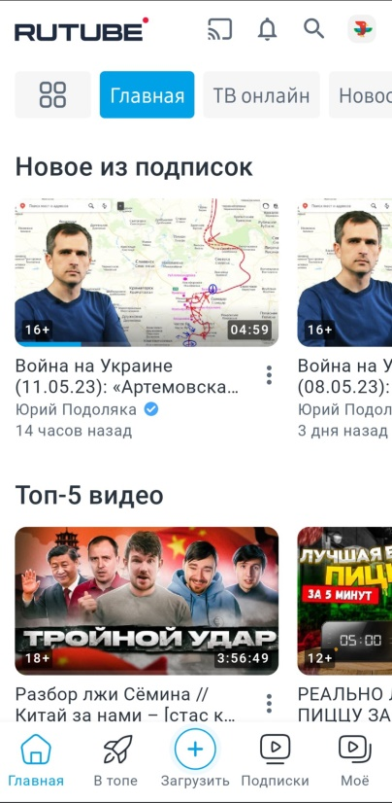
2 | Названия разделов в строке в верхней части экрана и блоки видео выходят за рамки экрана. | Названия разделов в строке в верхней части экрана и блоки видео выходят за рамки экрана Actual result: Названия разделов в строке в верхней части экрана и блоки видео выходят за рамки экрана Expected result: Названия разделов в строке в верхней части экрана и блоки видео размещены в рамках одной страницы без разрыва. Requirement ID: чтение Reproduced on: SAMSUNG GALAXY S21 5G /SM-G991B/DS Reproducibility: всегда Workaround: нет | 1. Открыть моб. приложение Rutube 2. Кликнуть иконку "Главная" в меню в нижней части страницы 3. Кликнуть иконку "Каталог" в верхней левой части страницы 4. Кликнуть раздел "Сериалы" в перечне разделов. | Trivial | Normal | 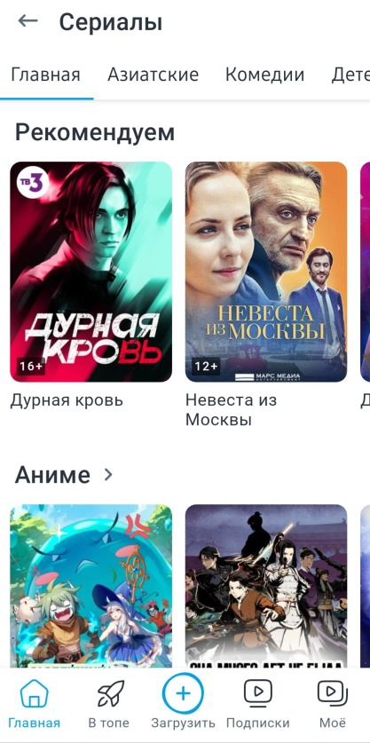
3 | Названия разделов в строке в верхней части экрана и блоки видео выходят за рамки экрана. | Названия разделов в строке в верхней части экрана и блоки видео выходят за рамки экрана Actual result: Названия разделов в строке в верхней части экрана и блоки видео выходят за рамки экрана Expected result: Названия разделов в строке в верхней части экрана и блоки видео размещены в рамках одной страницы без разрыва. Requirement ID: чтение Reproduced on: SAMSUNG GALAXY S21 5G /SM-G991B/DS Reproducibility: всегда Workaround: нет | 1. Открыть моб. приложение Rutube 2. Кликнуть иконку "Главная" в меню в нижней части страницы 3. Кликнуть иконку "Каталог" в верхней левой части страницы 4. Кликнуть раздел "Трансляции" в перечне разделов. | Trivial | Normal | 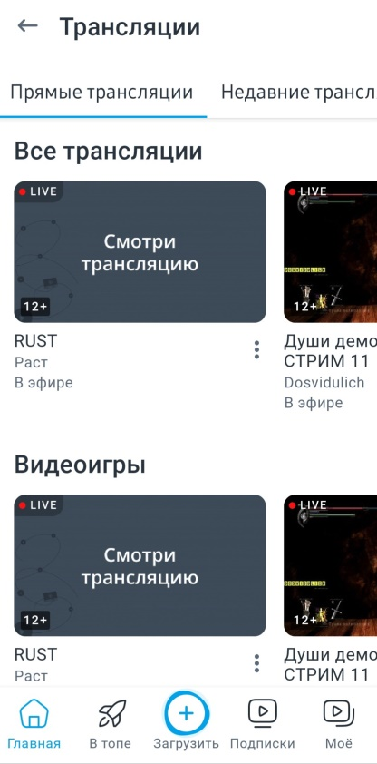
4 | При повороте моб. устройства, ориентация экрана не меняется | При повороте моб. устройства, ориентация экрана не меняется Actual result: При повороте моб. устройства, ориентация экрана не меняется Expected result: Ориентация экрана меняется при повороте моб. устройства, Requirement ID: чтение Reproduced on: SAMSUNG GALAXY S21 5G /SM-G991B/DS Reproducibility: всегда Workaround: нет | 1. Открыть моб. приложение Rutube 2. Кликнуть иконку "Главная" в меню в нижней части страницы 3. Перевернуть моб. Устройство в горизонтальное положение | Trivial | Normal

